案例一
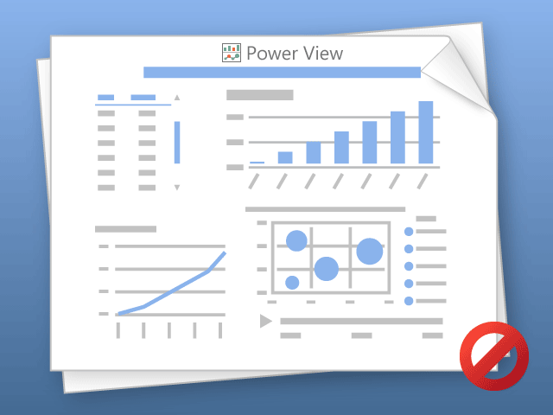

Power View 一次只能列印一個工作表。
請切換到所需的工作表，然後再試一次。

